Sayfa1
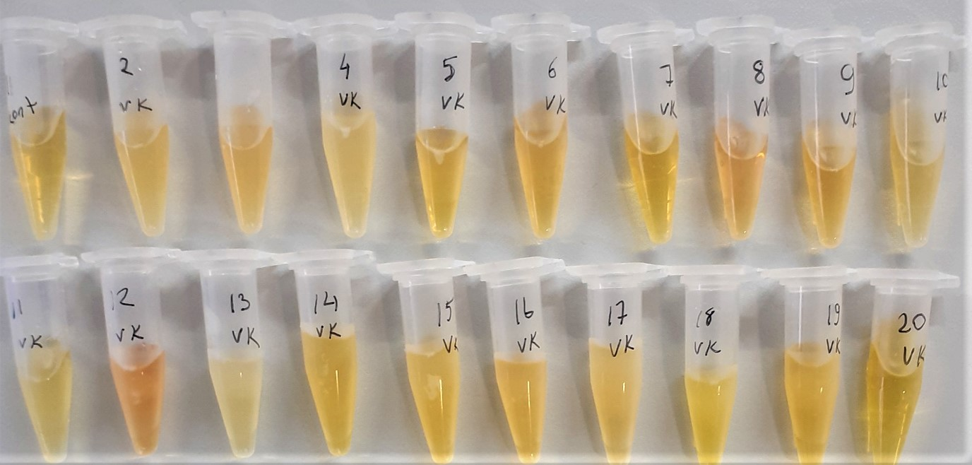
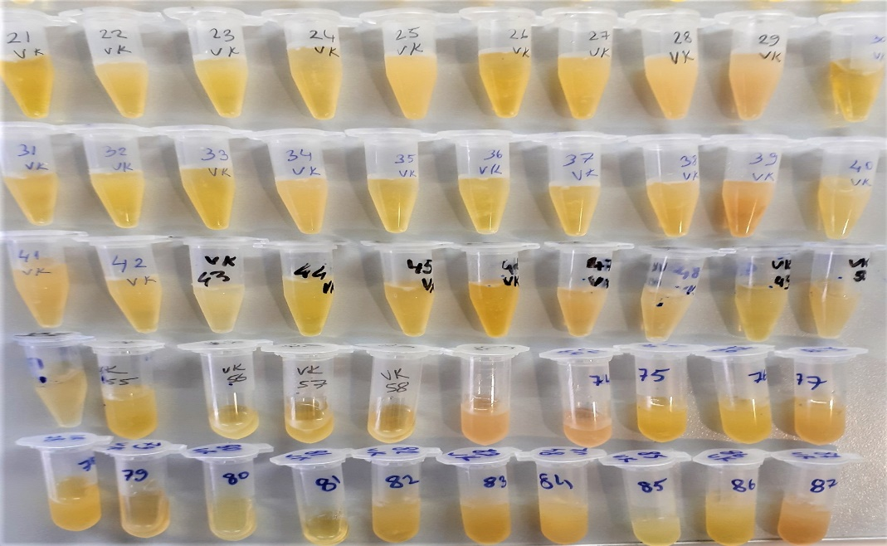

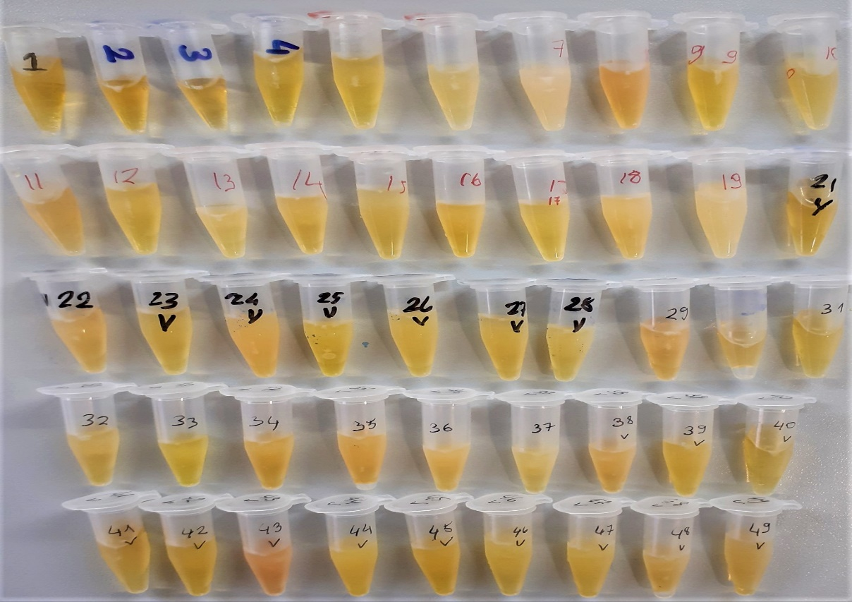
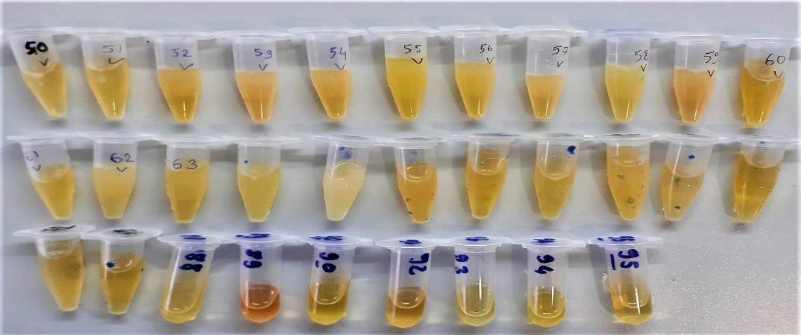
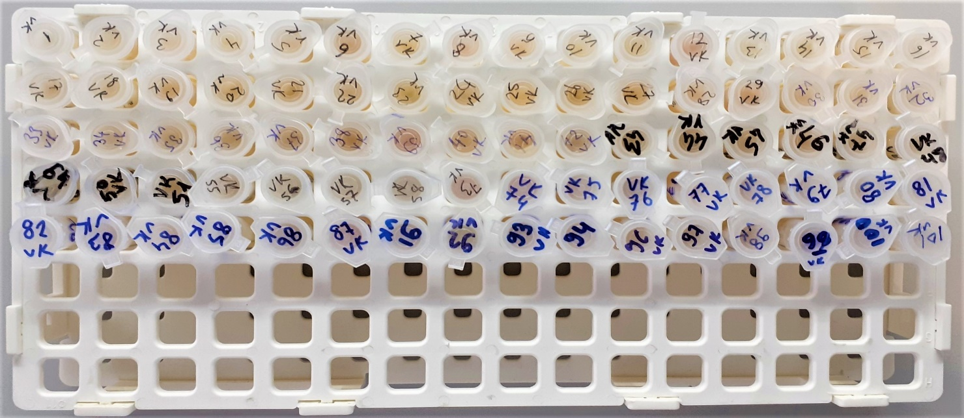
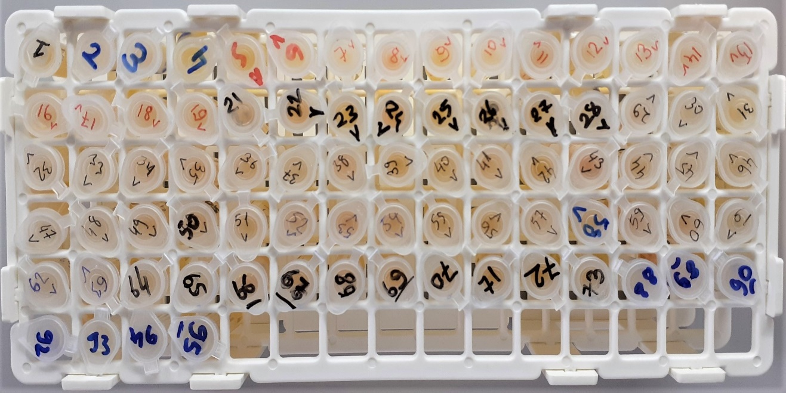
Numune Adı | TAS(mmol/L) | TOS (µmol/L) | OSI
(GRUP-VK)-1 | 1.38 | 3.58 | 0.259
(GRUP-VK)-2 | 1.39 |  |  | hafif lipemi
(GRUP-VK)-3 | 1.77 |  |  |  | Bu çalışmada "Relassay" marka kitler kullanılmıştır.
(GRUP-VK)-4 | 1.59 |  |  |  | TAS Kat.No: RL0017
(GRUP-VK)-5 | 1.8 |  |  |  | TOS Kat.Not: RL0024
(GRUP-VK)-6 | 1.67 |  |  |  | Kullanılan cihaz: Mindray marka BS300 model tam otomatik biyokimya cihazı
(GRUP-VK)-7 | 1.67
(GRUP-VK)-8 | 1.81
(GRUP-VK)-9 | 1.5
(GRUP-VK)-10 | 1.68
(GRUP-VK)-11 | 1.63
(GRUP-VK)-12 | 1.68
(GRUP-VK)-13 | 1.29
(GRUP-VK)-14 | 1.49
(GRUP-VK)-15 | 1.51
(GRUP-VK)-16 | 1.56
(GRUP-VK)-17 | 1.62
(GRUP-VK)-18 | 1.51
(GRUP-VK)-19 | 1.54
(GRUP-VK)-20 | 1.44
(GRUP-VK)-21 | 1.71
(GRUP-VK)-22 | 1.66
(GRUP-VK)-23 | 1.41
(GRUP-VK)-24 | 1.51 | 4.34 | 0.287
(GRUP-VK)-25 | 1.93 |  |  | lipemi
(GRUP-VK)-26 | 1.54
(GRUP-VK)-27 | 1.83 |  |  | hafif lipemi
(GRUP-VK)-28 | 1.54 |  |  | lipemi
(GRUP-VK)-29 | 1.5
(GRUP-VK)-30 | 1.56
(GRUP-VK)-31 | 1.91
(GRUP-VK)-32 | 1.43
(GRUP-VK)-33 | 1.42
(GRUP-VK)-34 | 1.66 |  |  | hafif lipemi
(GRUP-VK)-35 | 1.5
(GRUP-VK)-36 | 1.54
(GRUP-VK)-37 | 1.44
(GRUP-VK)-38 | 1.61
(GRUP-VK)-39 | 1.64 | 6.88 | 0.420
(GRUP-VK)-40 | 1.81 |  |  | hafif lipemi
(GRUP-VK)-41 | 1.55
(GRUP-VK)-42 | 1.35
(GRUP-VK)-43 | 1.63
(GRUP-VK)-44 | 1.38
(GRUP-VK)-45 | 1.84
(GRUP-VK)-46 | 1.65
(GRUP-VK)-47 | 1.49
(GRUP-VK)-48 | 1.35 | 4.99 | 0.370
(GRUP-VK)-49 | 1.53
(GRUP-VK)-50 | 1.79 |  |  | lipemi
(GRUP-VK)-51 | 1.41
(GRUP-VK)-55 | 1.45
(GRUP-VK)-56 | 1.26
(GRUP-VK)-57 | 1.6
(GRUP-VK)-58 | 1.84
(GRUP-VK)-73 | 1.86
(GRUP-VK)-74 | 1.34
(GRUP-VK)-75 | 1.66
(GRUP-VK)-76 | 1.64
(GRUP-VK)-77 | 1.49
(GRUP-VK)-78 | 1.49
(GRUP-VK)-79 | 1.63
(GRUP-VK)-80 | 1.72 |  |  | hafif lipemi
(GRUP-VK)-81 | 1.67
(GRUP-VK)-82 | 1.59
(GRUP-VK)-83 | 1.48
(GRUP-VK)-84 | 1.69 |  |  | hafif lipemi
(GRUP-VK)-85 | 1.31
(GRUP-VK)-86 | 1.24
(GRUP-VK)-87 | 1.53
(GRUP-VK)-91 | 1.32
(GRUP-VK)-92 | 1.19
(GRUP-VK)-93 | 1.39
(GRUP-VK)-94 | 1.67 |  |  | lipemi
(GRUP-VK)-96 | 1.64
(GRUP-VK)-97 | 1.43
(GRUP-VK)-98 | 1.56
(GRUP-VK)-99 | 1.41 | 5 | 0.355
(GRUP-VK)-100 | 1.28
(GRUP-VK)-101 | 1.55
(GRUP-V)-1 | 1.44
(GRUP-V)-2 | 1.31
(GRUP-V)-3 | 1.28
(GRUP-V)-4 | 1.5
(GRUP-V)-5 | 1.35
(GRUP-V)-6 | 1.41 | 3.64 | 0.258
(GRUP-V)-7 | 1.58
(GRUP-V)-8 | 1.46
(GRUP-V)-9 | 1.09
(GRUP-V)-10 | 1.69
(GRUP-V)-11 | 1.58
(GRUP-V)-12 | 1.32
(GRUP-V)-13 | 1.73
(GRUP-V)-14 | 1.34
(GRUP-V)-15 | 1.42
(GRUP-V)-16 | 1.54
(GRUP-V)-17 | 1.45
(GRUP-V)-18 | 1.57
(GRUP-V)-19 | 1.31
(GRUP-V)-21 | 1.45
(GRUP-V)-22 | 1.5
(GRUP-V)-23 | 1.34
(GRUP-V)-24 | 1.57
(GRUP-V)-25 | 2.03
(GRUP-V)-26 | 1.54
(GRUP-V)-27 | 1.72
(GRUP-V)-28 | 1.58
(GRUP-V)-29 | 1.36 | 5.11 | 0.376
(GRUP-V)-30 | 1.7
(GRUP-V)-31 | 1.91
(GRUP-V)-32 | 1.36
(GRUP-V)-33 | 1.4
(GRUP-V)-34 | 1.42
(GRUP-V)-35 | 1.36
(GRUP-V)-36 | 1.55
(GRUP-V)-37 | 1.56
(GRUP-V)-38 | 1.43
(GRUP-V)-39 | 1.37
(GRUP-V)-40 | 1.78
(GRUP-V)-41 | 1.54
(GRUP-V)-42 | 1.5
(GRUP-V)-43 | 1.53 | 9.68 | 0.633
(GRUP-V)-44 | 2.03
(GRUP-V)-45 | 1.96
(GRUP-V)-46 | 1.63
(GRUP-V)-47 | 1.49
(GRUP-V)-48 | 1.64
(GRUP-V)-49 | 1.19
(GRUP-V)-50 | 1.19
(GRUP-V)-51 | 1.44
(GRUP-V)-52 | 1.43
(GRUP-V)-53 | 1.31
(GRUP-V)-54 | 1.43
(GRUP-V)-55 | 1.52
(GRUP-V)-56 | 1.52
(GRUP-V)-57 | 1.56
(GRUP-V)-58 | 1.58
(GRUP-V)-59 | 1.65
(GRUP-V)-60 | 1.81
(GRUP-V)-61 | 1.69
(GRUP-V)-62 | 1.36
(GRUP-V)-63 | 1.25
(GRUP-V)-64 | 1.78
(GRUP-V)-65 | 1.74
(GRUP-V)-66 | 1.77
(GRUP-V)-67 | 1.46 | 3.21 | 0.220
(GRUP-V)-68 | 1.75
(GRUP-V)-69 | 1.83
(GRUP-V)-70 | 1.56
(GRUP-V)-71 | 1.42
(GRUP-V)-72 | 1.41
(GRUP-V)-73 | 1.25
(GRUP-V)-88 | 1.46
(GRUP-V)-89 | 1.49
(GRUP-V)-90 | 1.37
(GRUP-V)-92 | 1.3
(GRUP-V)-93 | 1.53 | 3.07 | 0.201
(GRUP-V)-94 | 1.49
(GRUP-V)-95 | 1.67

